システム概要
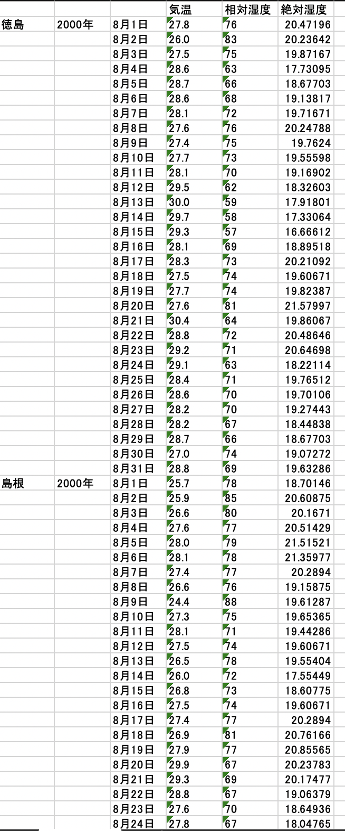
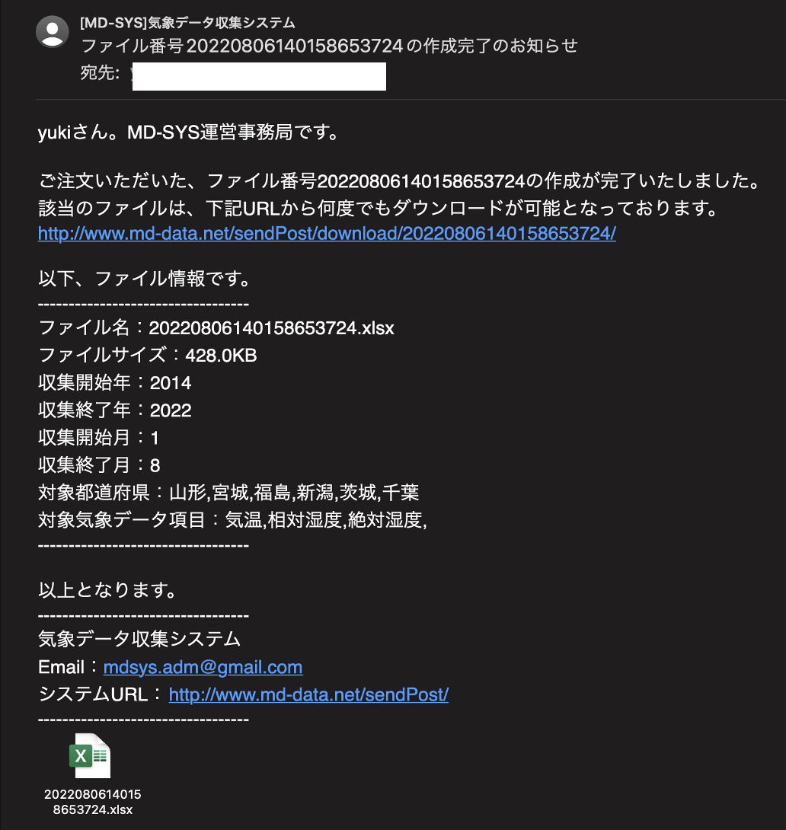
気象データ明細出力_システム構成

 | 1.概要
 |  | 条件で指定した年や地域の「気温」や「湿度」をファイル出力してダウンロードするシステムです。
 |  | ファイルは、エクセルファイルで出力されます。

 |  | 47都道府県、約70年分の気象情報をファイル出力することができます。

 | 2.システム操作イメージ
 |  | システムURL(http://www.md-data.net/sendPost/)
 |  | クライアントは、「Webブラウザ」のみ。

 |  | 下記がメインの業務画面で、この画面で条件を指定して「気象データファイル作成」ボタンを押下すると、ファイル出力処理が開始されます。
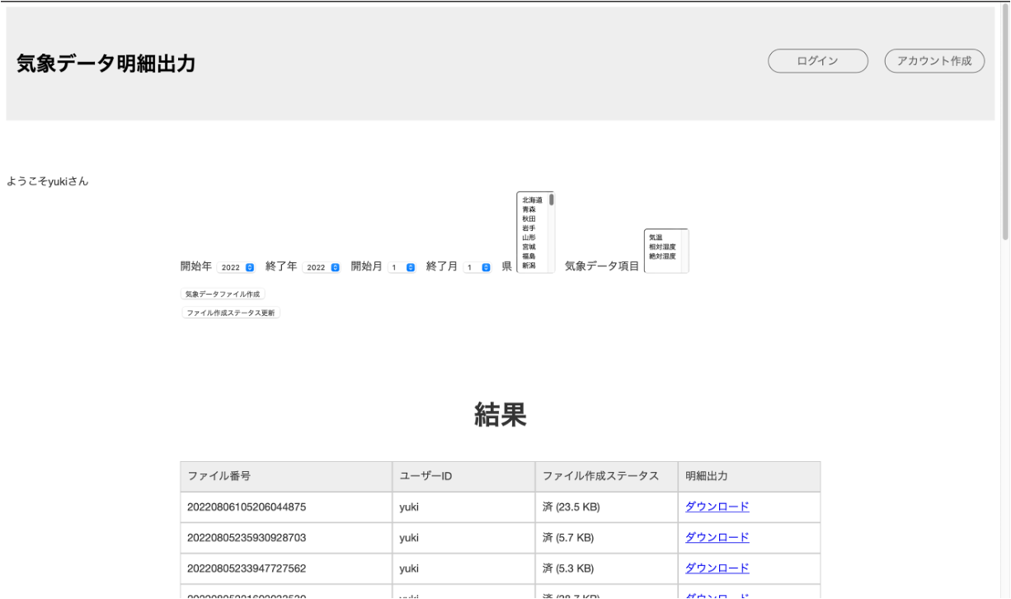

ボタン押下で、ファイル作成処理を開始する

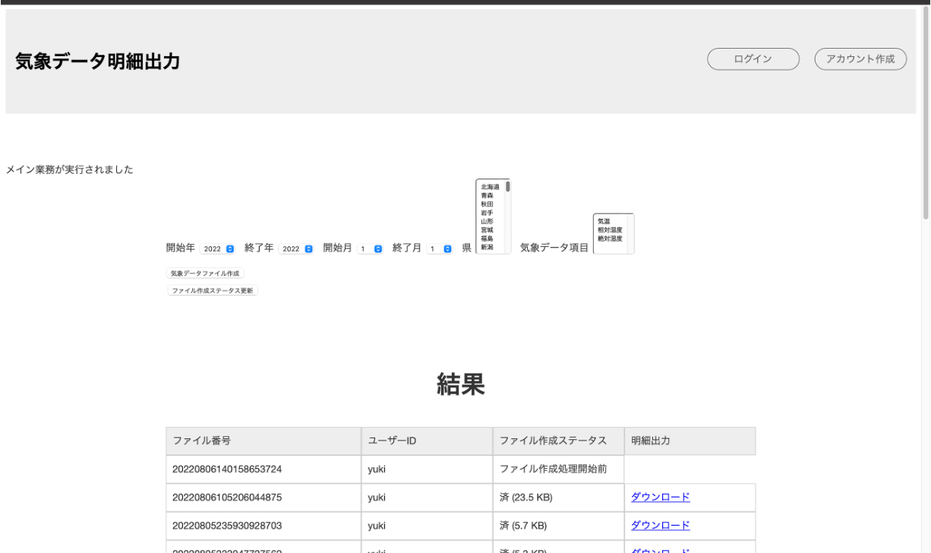

ファイル作成開始直後は、ファイル作成ステータスが、
「ファイル作成開始前」になる
その後「ファイル作成中」のステータスでバッチ処理が実行中であることを示す。

バックグラウンドのファイル作成処理が終了すると、
ステータスが「済」となって、ダウンロードリンクが表示される。(同時にメール送信も行います)

 |  | ファイルダウンロードリンクを押下すると、
 |  | 気象データの明細が書き込まれたエクセルファイルをダウンロードすることができます。
 |  | バッチ処理の中の一つのキューの処理が終了すると、ファイル情報が記載されたメールが、アカウントのメールアドレス宛に送信されます。

 | 3.出力ファイルレイアウト例 |  | 4.メールレイアウト例

システム構成
気象データ明細出力_システム構成

##システム構成

 | 気象データ明細出力システムは、2つのシステムから構成されます。
 | ・フロントシステム：画面処理とREST通信を行うシステム
 | ・サーバーサイドAPI：キューの登録と、ビジネスロジックを含んだバッチ処理を行うシステム
 | これら2つのシステムに分かれています。

画面あり
DB無し
画面無し
DBあり





JSON

クライアント
herokuサーバ
自宅オンプレミスサーバ(AP, DB)

フロントシステム
サーバーサイドAPI

 | ※システムの分割について
 | このシステムはWebブラウザ用のクライアントのみですが、
 | WebブラウザからIOSやその他の環境のクライアントを拡張できるようなシステムにしたいと考え
 | ・画面の処理：フロントシステム
 | ・クライアント共通基幹処理：サーバーサイドAPI
 | これらでシステムを分けています。

オンライン処理(サーバーサイドAPI)
気象データ明細出力_システム構成

##オンライン処理

 | サーバーサイドAPIのオンラインの処理では、主に
 | ・ジョブキューと、キューに関連する情報の登録(別スレッドでバッチ起動)
 | ・画面表示用データを、フロントシステムのサーバにJSONで返却する。
 | これら2点の業務を行う。

トランテーブルにデータを登録

別のスレッドでバッチを起動

サーバーサイド
API

画面表示用データを返却して、処理を終了

JSON

バックエンドシステムから
取得したデータをHTML上に表示
フロント
システム

バッチ処理(サーバーサイドAPI)
気象データ明細出力_システム構成

##バッチ処理

 | 1.バッチ処理概要
 |  | 本システムには、ユーザーリクエストのキューを貯めるテーブルがあり、そのキューをを元に動作をする
 |  | バッチ処理があります。

 |  | 本システムでのバッチ処理は、「気象庁」システムのサーバーからデータを取得し、
 |  | そのデータをエクセルファイルに書き込むビジネス処理を行なっております。

 | 2.バッチの並列動作について
 |  | 本システムのバッチ基盤では、ユーザーID単位での並列動作を許しています。
 |  | 一人のユーザーのバッチ処理は、溜まったキューは直列でしか動作をしない制限をかけていますが、
 |  | ユーザー間のバッチプロセスは、並列に動作をするようにしています。
 |  | (1ユーザーでの並列処理を許可しない理由は、1ユーザーIDでの並列を許可してしまうとサーバーの負荷が増大するためです。)

 | 3.バッチ種別について
 |  | 本システムのバッチ処理には、種類が2つあります。

 |  | ①新規ファイル作成バッチ：新規に気象データファイルを作成するバッチ
 |  | ②エラーファイル作成バッチ：ファイル作成処理の中でエラーになってしまった場合に、同じパラメータ条件でもう一度ファイル作成依頼を出すバッチ

 |  | ①の「新規ファイル作成バッチ」は溜まっているキューを元に動作をし続けますが、
 |  | ②の「エラーファイル作成バッチ」は、一つのキューの処理が完了したら、動作を終了します。

 |  | 一人のユーザーのバッチ処理で、
 |  | ①の「新規ファイル作成バッチ」の処理を並列に動作させることは禁止にしていますが、
 |  | 一人のユーザーが、①「新規作成バッチ」と②「エラーファイル作成バッチ」、これらを並列に動作させることは許可しています。(サーバーに影響が少ないため)

 | 4.バッチプロセス概要(新規作成バッチ)

 |  |  |  | ジョブキューテーブル

キューとキューに紐づく
パラメータを取得

「気象庁」のサーバーからHTMLを取得し、
そのHTMLを解析してデータを取得。
 |  |  |  |  | 気象庁サーバ

データをエクセルファイルに書き込み、
作成したファイルをプロジェクト内のディレクトリに配置して、ファイルパスをDBに登録。
 |  |  |  |  |  | ファイル管理テーブル

作成ファイルと、ファイルに関する
情報を記載したメールをユーザーに送信

 |  |  | 次のキューを取得する

ファイルダウンロード方式(サーバーサイドAPI)
気象データ明細出力_システム構成

##ファイルダウンロード方式

 | 1.通常のファイルダウンロード方式が使用できない
 |  | サーバーサイドAPIのオンラインアーキテクチャでは、Djangoを採用しています。
 |  | Djangoでは、通常はDjangoに紐づくHTMLのクライアントに対して、HTTPレスポンスを返すことで、
 |  | ファイルダウンロード機能を実現することができます。

 |  | しかし本システムは、フロントシステム(画面あり, DB無し) バックエンドシステム(画面無し, DBあり)で構成されており、
 |  | バックエンドシステムは外部とJSON形式でやり取りをするため、通常のHTTPレスポンスの方式が使用できません。

 | 2.本システムのファイルダウンロード方式

JSONで受信したバイト配列からファイルを再構築し、
プロジェクトのディレクトリに格納する。
プロジェクトディレクトリから
ファイルを開き、バイト配列を作成

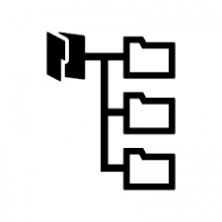

JSONで
バイト配列を送信
 |  |  | HTTP
 |  |  | レスポンス
 |  |  |  |  |  |  |  |  |  |  |  |  | 
クライアント
herokuサーバ
自宅オンプレミスサーバ

フロントシステム
サーバーサイドAPI

 |  | 上記のように、
 |  | バックエンドシステム側で、プロジェクトディレクトリに配置しているファイル実体から
 |  | バイト配列を作成します。そのバイト配列をJSONで通常の文字列としてフロントシステムに送信し、
 |  | フロントシステム側でファイルを再構築し、フロントシステム側のプロジェクトディレクトリにファイルを配置します。
 |  | そしてフロントシステムのクライアントにHTTPレスポンスを返却し、ファイルダウンロードを実現しています。

 | 3.ファイルダウンロード処理時間の課題と解決
 |  | 本システムでは、ファイルのバイナリ文字列をString文字列としてREST送信を行なっていますが、その際に、
 |  | Pthonでは単純に「バイナリ文字列->String文字列」という変換はできませんでした。
 |  | そのため、初期の実装時は、1バイトずつO(N)ループでString配列に要素を追加するという方式で実装を行なっていました。

 |  | しかし、大量データファイルの場合、O(N)ループを回している時間が非常に遅いため、画面からファイルをダウンロードする際に非常に時間がかかってしまう状態でした。
 |  | そのため、ファイルのバイト配列を一定の要素数で分割をして、その分割した配列数分のプロセスを立ち上げて、並列処理を行うことで実行時間を短くしました。
 |  | 具体的には、

 |  |  | 1 | 2 | 3 | 4 | 5 | 6 | 7 | 8 | 9 | 10
一定の要素数(実際のサーバーではバイト配列の要素>>3)
で配列を分割

 |  |  |  | 1, 2, 3 | 4, 5, 6 | 7, 8, 9, 10

作成した配列分のプロセスを立ち上げて
並列処理を行う
 |  |  |  | 1, 2, 3
 |  |  |  | 4, 5, 6
 |  |  |  | 7, 8, 9, 10

 |  | 上記の方式で行なっております。
 |  | 上記の処理方式でファイルダウンロードを行なった結果、処理完了までにかかる時間を約半分に抑えることができました。
 |  | (しかし、あまりにも大量データの場合は、依然と処理に時間がかかってしまうという現状です。)

暗号化方式
気象データ明細出力_システム構成

##暗号化方式

 | データベースではなく、プロパティで管理をしている重要データの場合は、プレーンテキストではなく暗号文を記述しています。
 | (Githubで外部に見えてしまうため)

 | その暗号・復号化の方法として、以下のやり方で運用を行なっております。

 | 本システムの暗号・復号化には、16バイトの「暗号化キー」と「初期ベクトル」を用います。
 | ここで、暗号化キーと初期ベクトルが外部に見えてしまっては、暗号文にしていてもすぐに解読されてしまうため、
 | 暗号化キーと初期ベクトルをGitで管理せず、サーバーに直接に手で打ち込むという方式で運用を行なっております

 | 具体的な運用の流れは下記を参照してください。
 | 開発環境
 |  | 暗号化キーと初期ベクトルで、
 |  | 重要データの暗号文を作成


 |  |  |  | 重要データの暗号文と復号化ロジックをGithubで管理
 |  |  | 開発環境 | Github上では暗号化キーと初期ベクトルは管理しない
 | 暗号化キーと初期ベクトル
 | をサーバー上に直打ち

 | 本番環境

 | 直打ちした暗号化キーと初期ベクトルでサーバーを動作させる

